产品与口味
Alibarbar 产品与口味
客户选择口味时统一使用编号；22 号以最新口味图为 Mango Magic，文字清单待同步确认。

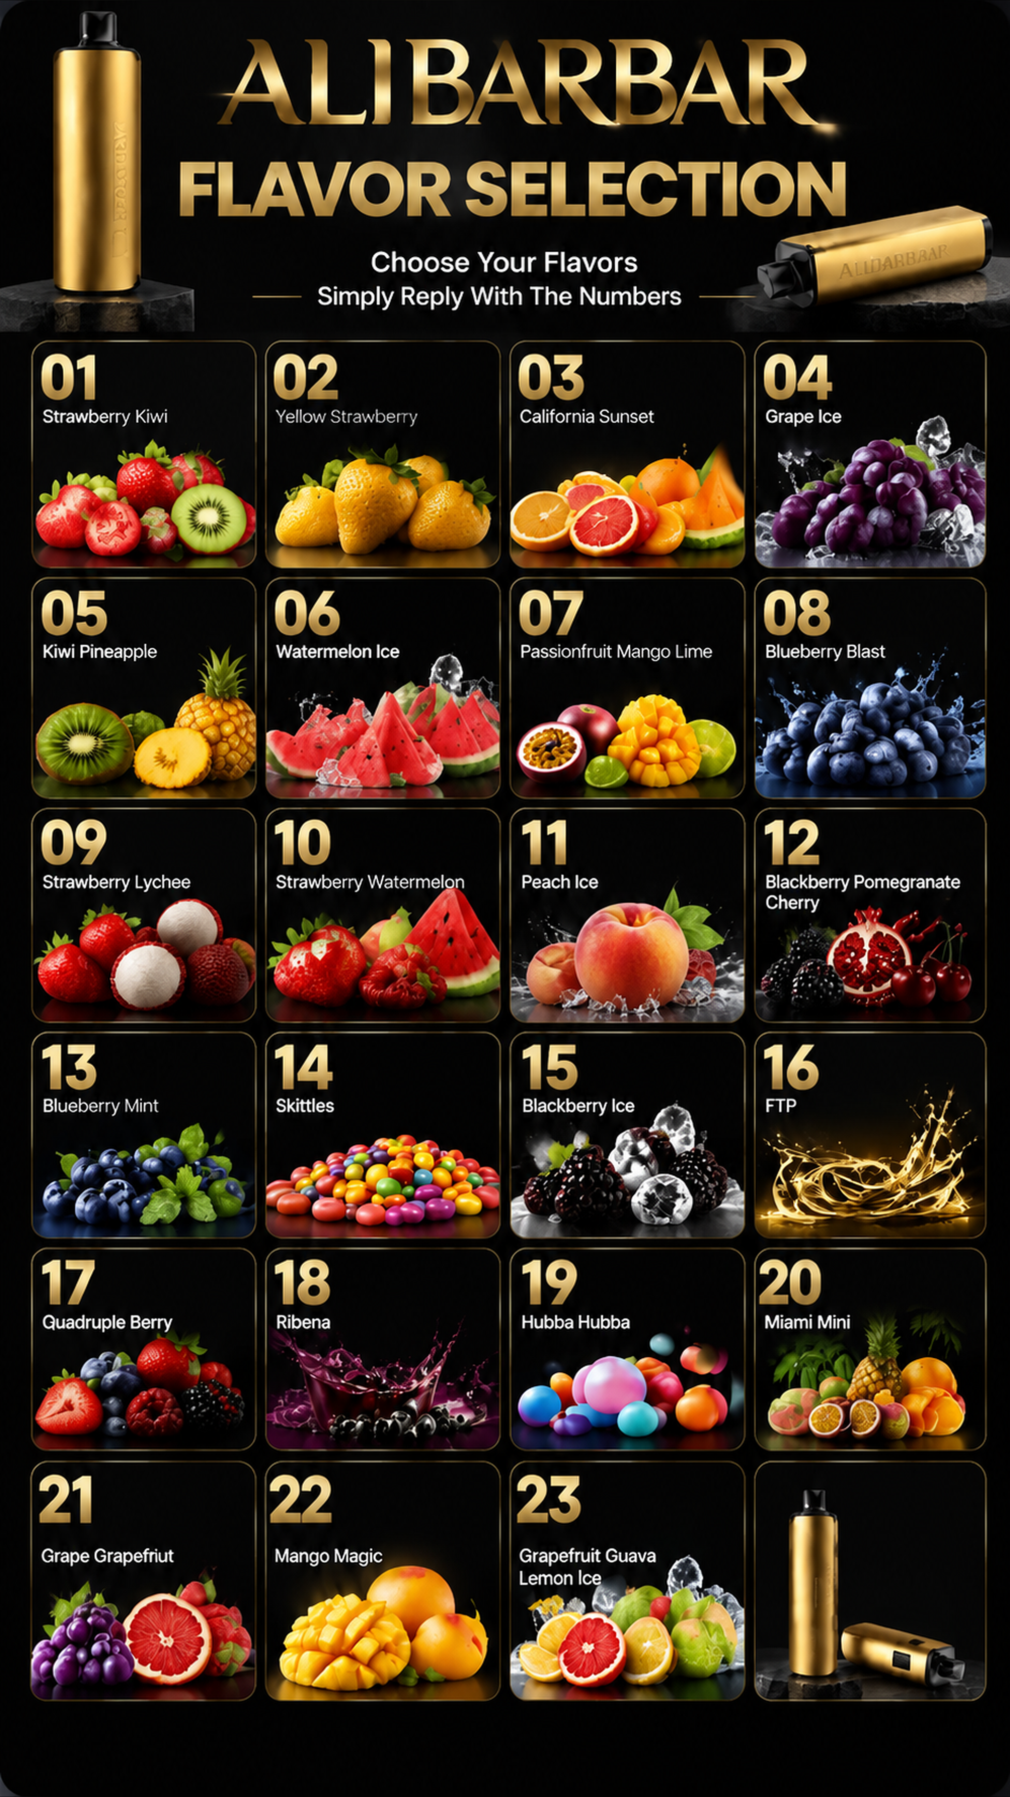
一、产品参数
项目 | 资料 | 业务员记法
产品名称 | Alibarbar | 当前主推产品
产品类型 | 一次性电子烟 | 不需要充电
使用寿命 | 约 9,000 口 | 抽完就换新的
充电 | 不需要充电 | 不介绍充电方式
口味/烟弹 | 不可更换 | 下单前先确认编号
起售量 | 3 支 | 每单至少 3 支
客户选购 | 回复口味编号 | 优先发口味图

编号 | 英文口味 | 培训备注
01 | Strawberry Kiwi
02 | Yellow Strawberry
03 | California Sunset
04 | Grape Ice
05 | Kiwi Pineapple
06 | Watermelon Ice
07 | Passionfruit Mango Lime
08 | Blueberry Blast
09 | Strawberry Lychee
10 | Strawberry Watermelon
11 | Peach Ice
12 | Blackberry Pomegranate Cherry
13 | Blueberry Mint
14 | Skittles
15 | Blackberry Ice
16 | FTP
17 | Quadruple Berry
18 | Ribena
19 | Hubba Hubba
20 | Miami Mini
21 | Grape Grapefruit
22 | Mango Magic
23 | Grapefruit Guava Lemon Ice

口味编号以最新口味图和文字清单共同核对。22 号名称存在冲突，确认后再统一；23 号已统一。

